RESULTATS-RONDE 1
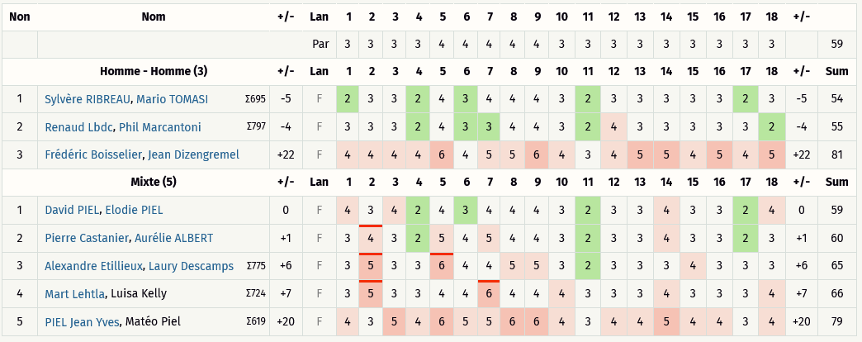
Critérium FNSMR en DOUBLE 2022-23 (10, 11/06/2023 - Sauveterre de Rouergue)

Classement Ronde 1 - Au meilleur des 2 lancers [Best-Shot] (Discgolfmétrix)

RESULTATS-RONDE 2
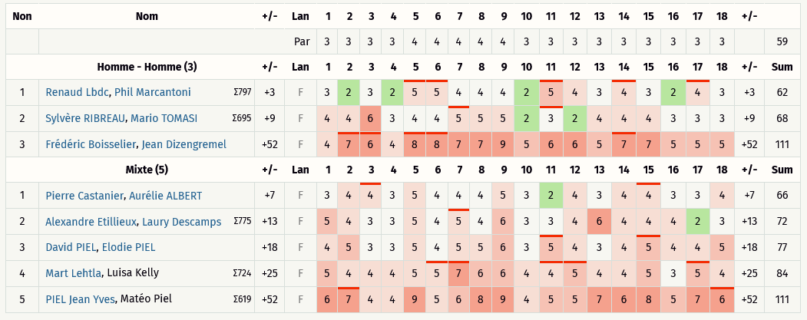
Critérium FNSMR en DOUBLE 2022-23 (10, 11/06/2023 - Sauveterre de Rouergue)

Classement Ronde 2 - Alternate 9 trous (Discgolfmétrix)

RESULTATS-RONDE 3
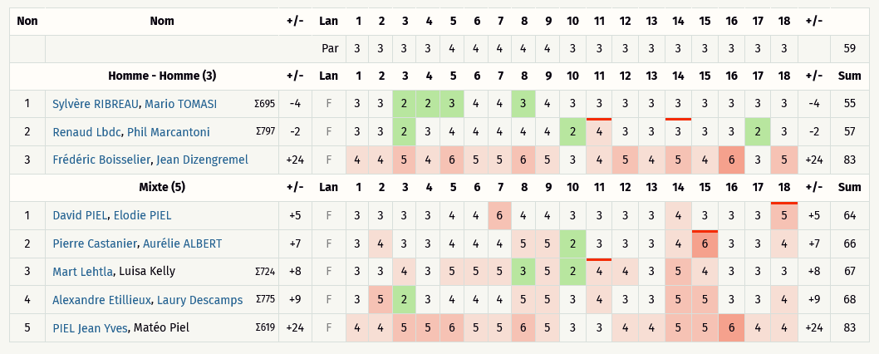
Critérium FNSMR en DOUBLE 2022-23 (10, 11/06/2023 - Sauveterre de Rouergue)

Classement Ronde 3 - Chapman (Discgolfmétrix)

RESULTATS R1àR3 - HOMMES
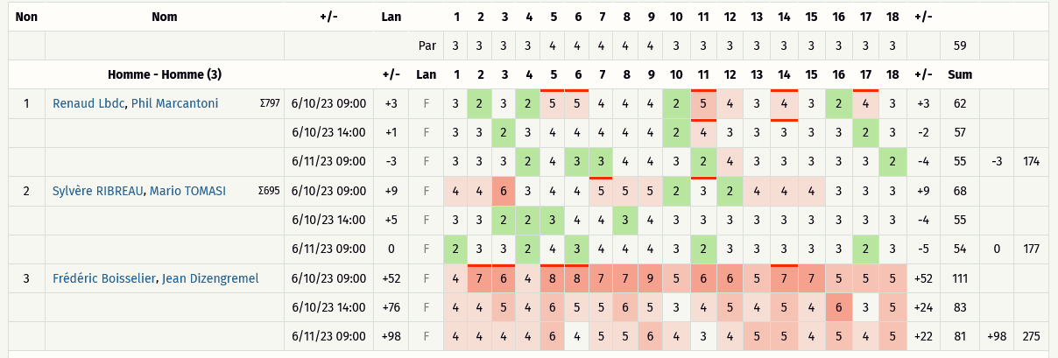
Critérium FNSMR en DOUBLE 2022-23 (10, 11/06/2023 - Sauveterre de Rouergue)

Classement Ronde 1 à Ronde 3 (Discgolfmétrix)
Catégorie HOMMES

RESULTATS R1àR3 - MIXTE
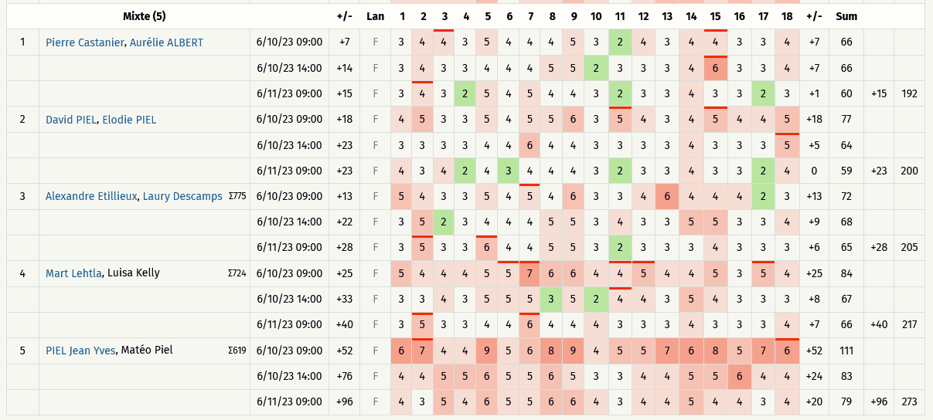
Critérium FNSMR en DOUBLE 2022-23 (10, 11/06/2023 - Sauveterre de Rouergue)

Classement Ronde 1 à Ronde 3 (Discgolfmétrix)
Catégorie MIXTES

